Lierdagene prismatrise
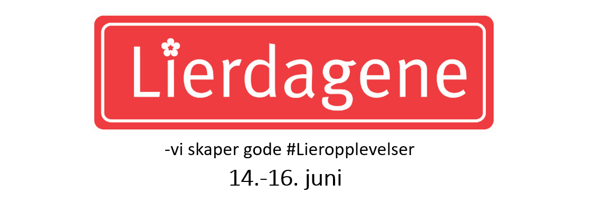

Priser
Registreringsavgift (refunderes ikke ved avbestilling) | kr 1,500 | eks.mva
Plassleie pr meter (min. 3m) Standard er 3,6,9 m. | kr 700 | eks.mva
Strøm | kr 1,100 | eks.mva

Rabattmatrise
Type virksomhet |  | Bransjekode | Rabatt
Partnere |  | A | 100%
Lokal forening uten salgsaktivitet |  | B | 100%
Politisk / interesse / ideel organisasjon |  | C | 100%
Ungdomsdugnad til godt formål (f.eks. hvitebusser) |  | D | 100%
Kommunen/offentlig virksomhet |  | E | 100%
Forening salgsaktivitet |  | F | 80%
Enkeltmannsforetak (egenproduserte varer) |  | G | 70%
Matboder inkl. spekepølser |  | H | 0%
Bedrifter og foretak med salg |  | I | 0%
Spesielt inviterte |  | x | etter avtale

Finn din pris. Fyll ut gule felt.
Kalkulator | Sett inn | NOK | *
Registrering (refunderes ikke) |  | kr 1,500 | eks.mva.
Antall meter (minst 3) | 3 | kr 2,100 | eks.mva.
Strøm (1 = Ja , 0= Nei) | 0 | kr 0 | eks.mva.
Rabatt % | 0 | kr 0 | eks.mva.
Sum din pris |  | kr 3,600 | eks.mva.

Se regler og betingelser her: | http://lieropplevelser.no/lierdagene-2019/

